颜色
1 | colors和use-colors绑定实体数据，现控件没有支持在实体中写成字符串的形式 | 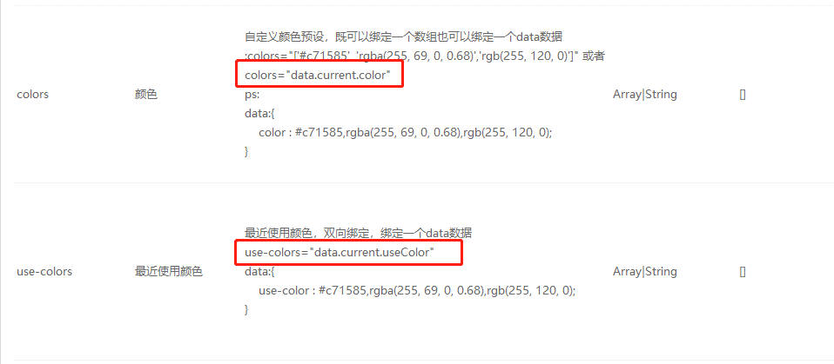
2 | props中的value，默认值改为""，否则不兼容平台数据，会报错
3
4

